3. Примеры дефектов
Задание 3 (не обязательное). Найдите на сайтах (произвольных) два дефекта, связанных с нефункциональным тестированием.

№ | Дефект, найденый при... | Описание сути дефекта | Место для скриншота
1 | ...тестировании пользовательского интерфейса (GUI-тестирование). | При увеличении масштаба страницы сайта https://gb.ru/blog/polzovatelskij-interfejs/ не скрываются окно "Скачать полезные материалы" и окно "Забрать гарантированный подарок" . Нельзя закрыть эти окна или передвинуть | 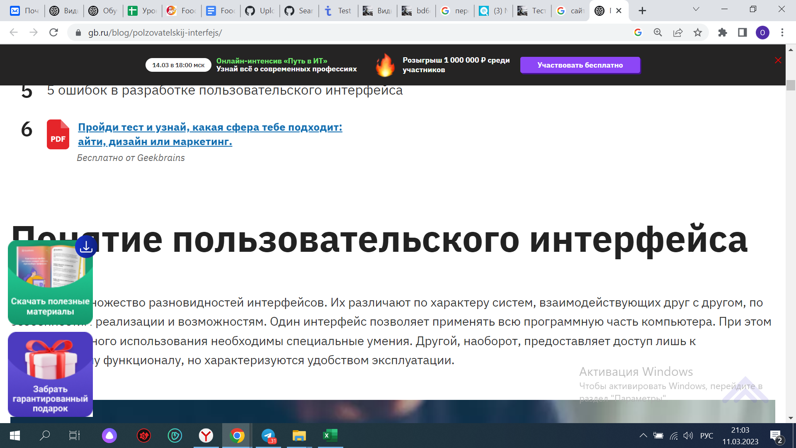
2 | ...тестировании удобства использования приложения (нефункциональное тестирование). | 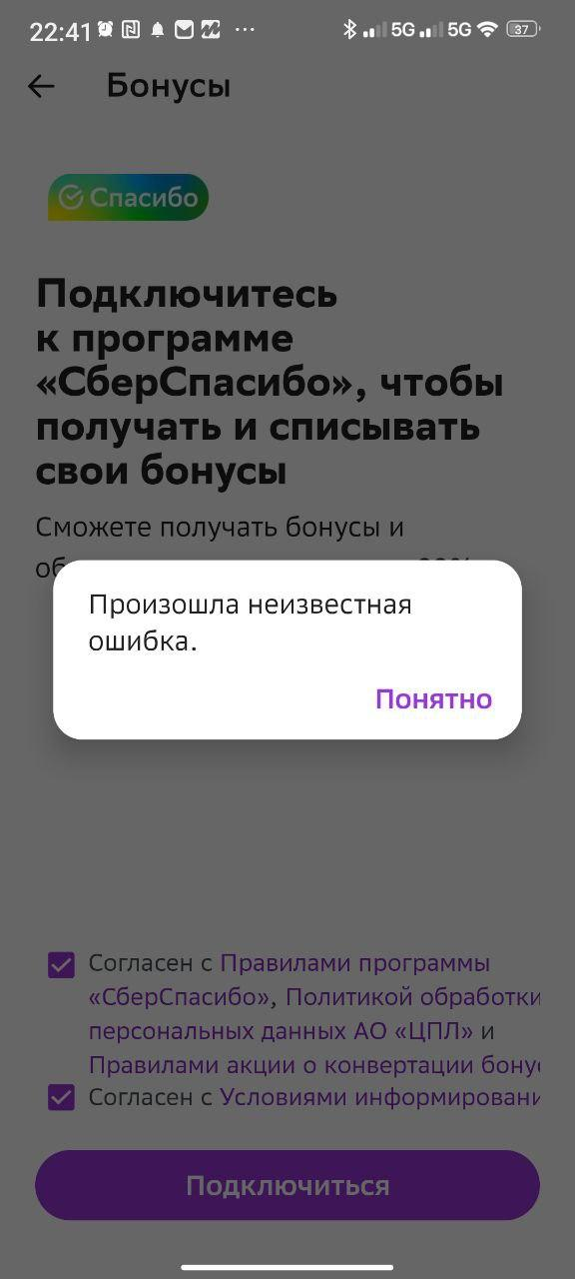 В приложении МегаМаркет заходишь в профиль бонусы, хочешь подключиться к программе "СберСпасибо", ставишь галочки в чек-боксы, дальше кнопка подключиться, высвечивается ошибка (в принскрин пример), закрываешь, она высвечивается повторно и ничего не происходит.

